Electrónica
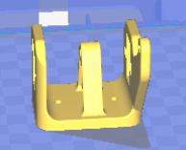
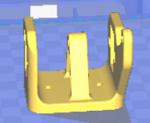
ELECTRÓNICA EEZY_WHEELS | UD
ARDUINO UNO REV3 | 1
Modulo Bluetooth HC | 1
Motores Mecano CC | 2
Servo MG90 | 3
Servo HG60 | 1
Li-Po 1000mah 7.4V | 1
Adaptador Li-Po/Jack | 1
Cable Ties | 25

TORNILLERÍA | UD
M4 self locking nuts | 7
M4 washers | 15
M3 nuts | 7
M3 x 30 screw | 1
M3 washers | 2
M3 x 12 hex screw | 4
M3 x 12 TCEI screw | 2
M3 x 20 TCEI screw | 2
M4 x 20 round hed hex recess screw | 4

PIEZAS STL | CANTIDAD | IMPRESORA | FOTO
Cuerpo | 1 | Witbox 2
Link | 1 | Witbox 2
Long link | 2 | Witbox 2
Centro | 1 | Witbox 2
Lat Izq | 1 | Witbox 2
Triangulo | 1 | Witbox 2 | 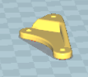
Soporte Serv | 2 | Witbox 2
Base | 1 | Witbox 2 | 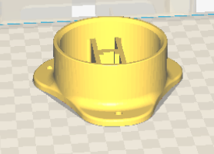
Tapa base | 1 | Witbox 2 | 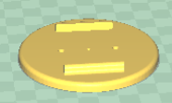
Pinza | 1 | Witbox 2 | 
Grip Izq | 1 | Witbox 2
Grip Der | 1 | Witbox 2
Gear Mov | 1 | Witbox 2
Mov Gear | 1 | Witbox 2

